상품제안서
KFAD 로고인쇄 마스크 | 상품코드: S20579

 |  |  |  |  |  |  | 02-713-8555 | www.synergygift.co.kr
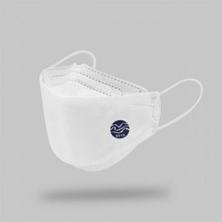

【상세/제작정보】 | 밀봉포장, 선명한 고퀄리티 전사인쇄 방식 로고인쇄 KFAD 마스크

【인쇄/포장옵션】 | 풀칼라 / 밀봉실링포장

【공급단가】 | 수량 | 1,000~ | 3,000~ | 5,000~ | 10,000~ | 30,000~
*VAT별도 | KF-AD 3D | 380원 | 370원 | 360원 | 350원 | 340원

【상품 URL】 | https://www.synergygift.co.kr:443/src/goods_detail.php?gdno=20579

